Lapa1
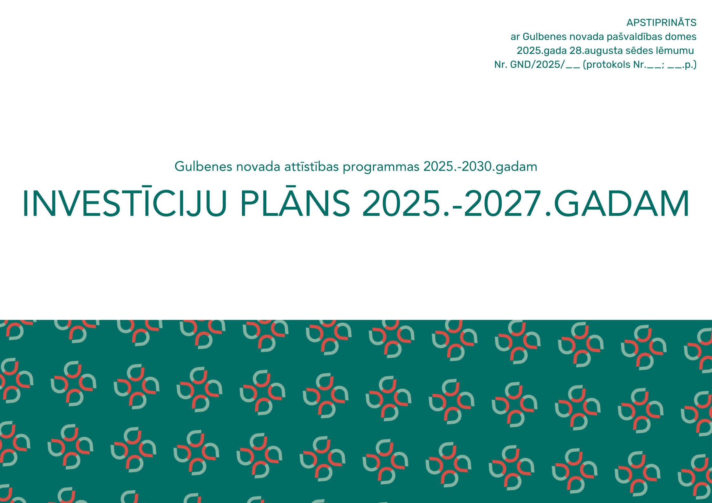

 | APZĪMĒJUMI
 | IP - Ilgtermiņa prioritāte
 | IP 2022.-2024. - Investīciju plāns 2022. - 2024.gadam
 | ES - Eiropas Savienība
 | Centrālās pārvaldes Attīstības un iepirkumu nodaļa - Gulbenes novada Centrālās pārvaldes Attīstības un iepirkumu nodaļa
 | Izglītības pārvalde - Gulbenes novada Izglītības pārvalde
 | Sociālais dienests - Gulbenes novada sociālais dienests
 | Druvienas, Lizuma, Rankas un Tirzas pagastu apvienības pārvalde - Gulbenes novada Druvienas, Lizuma, Rankas un Tirzas pagastu apvienības pārvalde
 | Jauniešu centrs - Gulbenes novada jauniešu centrs "Bāze"
 | Beļavas un Lejasciema pagastu apvienības pārvalde - Gulbenes novada Beļavas un Lejasciema pagastu apvienības pārvalde
 | Gulbenes pilsētas pārvalde - Gulbenes novada Gulbenes pilsētas pārvalde
 | Daukstu, Galgauskas, Jaungulbenes un Līgo pagastu apvienības pārvalde - Gulbenes novada Daukstu, Galgauskas, Jaungulbenes un Līgo pagastu apvienības pārvalde
 | Litenes, Stāmerienas un Stradu pagastu apvienības pārvalde - Gulbenes novada Litenes, Stāmerienas un Stradu pagastu apvienības pārvalde
 | Centrālās pārvaldes Īpašumu pārraudzības nodaļa - Gulbenes novada Centrālās pārvaldes Īpašumu pārraudzības nodaļa
 | SIA - Sabiedrība ar ierobežotu atbildību
 | Pagastu apvienību pārvaldes - Gulbenes novada pagastu apvienību pārvaldes
 | PPP - privātā publiskā partnerība
 | PA Gulbenes tūrisma un kultūrvēsturiskā mantojuma centrs - Gulbenes novada pašvaldības aģentūra "Gulbenes tūrisma un kultūrvēsturiskā mantojuma centrs"
 | Vēstures un mākslas muzejs - Gulbenes novada vēstures un mākslas muzejs
 | Kultūras centrs - Gulbenes novada kultūras centrs
 | Bibliotēka - Gulbenes novada bibliotēka
 | Sporta pārvalde - Gulbenes novada Sporta pārvalde
 | GES - SIA Gulbenes Energo Serviss

N.p.k. | Projektu nosaukums/aktivitāte | Finanšu avots/ Papildinātība ar citiem projektiem (norādīt projekta N.p.k.) | Indikatīvā summa (euro) | Finanšu instruments (euro) |  |  | Projekta plānotie darbības rezultāti un to rezultatīvie rādītāji | Plānotais laika posms |  | Atbildīgais par projekta īstenošanu (sadarbības partneri) | Piezīmes
 |  |  |  | Pašvaldības budžets | ES fondu finansējums | Citi finansējuma avoti |  | Projekta uzsākšanas gads | Projekta realizācijas gads
Ilgtermiņa prioritāte IP1. Cilvēkresursu attīstība
Vidējā termiņa prioritāte VTPC1. Izglītība, prasmes un kompetences
RVC1.1. Ilgtspējīga un efektīva izglītības ekosistēma
iC1.1.1 | Lejasciema pamatskolas ēkas atjaunošana un energoefektivitātes paaugstināšana | Eiropas Reģionālās attīstības fonda līdzekļus programmas 1.2.1.3. Pašvaldību ēku un infrastruktūras uzlabošana, veicinot pāreju uz atjaunojamo energoresursu tehnoloģiju izmantošanu un uzlabojot energoefektivitāti” un programmas 3.1.1.5. investīcijas „Izglītības iestāžu infrastruktūras pilnveide un aprīkošana” īstenošanas ietvaros (IP 2022.-2024. IP1 6.projekts) | 972,111.58 | 168,713.58 | 803,398.00 |  | Teritorijas labiekārtošana, elektroinstalācija, telpu pārbūve un atjaunošana, apkures sistēmas nomaiņa. Energoefektivitātes projekta īstenošanas rezultātā sasniegtais apkures un elektroenerģijas izmaksu samazinājums uz vienu pakalpojuma saņēmēju tiek prognozēts līdz 50% apmērā. | 2023 | 2025 | Lejasciema pamatskola (Centrālās pārvaldes Attīstības un iepirkumu nodaļa) | Projekts īstenojams tikai ar ES vai citu ārēju finanšu atbalstu
iC1.1.2 | Lejasciema un Lizuma pamatskolu infrastruktūras pilnveide un aprīkošana | Eiropas Savienības Atveseļošanas un noturības mehānisma plāna 3.1.1.5.i investīcijas "Izglītības iestāžu infrastruktūras pilnveide un aprīkošana" (IP 2022.-2024. IP1 32.projekts) | 2,798,437.18 | 485,679.18 | 2,312,758 |  | Pilnveidota infrastruktūra un uzlabota ergonomiska mācību vide Lizuma un Lejasciema pamatskolās, t.sk. telpu pārbūve un atjaunošana, mācību telpu aprīkojuma un mēbeļu komplektu iegāde, apgaismojuma modernizēšana, dabaszinātņu mācību priekšmetu tehnisko ierīču un aprīkojuma iegāde. | 2024 | 2026 | Centrālās pārvaldes Attīstības un iepirkumu nodaļa (Lizuma pamatskola, Lejasciema pamatskola) | Projekts īstenojams tikai ar ES vai citu ārēju finanšu atbalstu
iC1.1.3 | Lizuma pamatskolas ēkas iekštelpu atjaunošana un energoefektivitātes paaugstināšana | IP 2022.-2024. IP1 33.projekts | 700,000.00 | 121,487.60 | 578,512.40 |  | Primārās enerģijas patēriņa samazināšana Lizuma pamatskolas ēkā, veicot energoefektivitāti paaugstinošus pasākumus: cokola, fasādes, jumta pārseguma siltināšana, apkures sistēmas uzlabošana, daļēja grīdu siltināšana, logu atjaunošana, gaismekļu nomaiņa, saules paneļu uzstādīšana. | 2025 | 2027 | Lizuma pamatskola (Centrālās pārvaldes Attīstības un iepirkumu nodaļa) | Projekts īstenojams tikai ar ES vai citu ārēju finanšu atbalstu
iC1.1.4 | Sveķu pamatskolas mācību vides pilnveidošana | Eiropas Savienības kohēzijas politikas programmas 2021.–2027. gadam 4.2.1. specifiskā atbalsta mērķa “Uzlabot vienlīdzīgu piekļuvi iekļaujošiem un kvalitatīviem pakalpojumiem izglītības, mācību un mūžizglītības jomā, attīstot pieejamu infrastruktūru, tostarp veicinot noturību izglītošanā un mācībās attālinātā un tiešsaistes režīmā” 4.2.1.3. pasākuma “Infrastruktūras un mācību vides pilnveide efektīvas, kvalitatīvas un mūsdienīgas izglītības īstenošanai speciālās izglītības iestādēs” ietvaros (IP 2022.-2024. IP1 34.projekts) | 444,772.94 | 66,715.94 | 378,057.00 |  | Materiāltehniskā aprīkojuma un iekārtu iegāde, mācību vides uzlabošana skolas un internāta ēkās, skolas apkārtnes labiekārtošana. | 2025 | 2029 | Sveķu pamatskola (Centrālās pārvaldes Attīstības un iepirkumu nodaļa) | Projekts īstenojams tikai ar ES vai citu ārēju finanšu atbalstu
iC1.1.5 | Gulbenes novada vidusskolas pielāgošana cilvēkiem ar kustību traucējumiem Skolas ielā 12 |  | 120,000.00 | 18,000.00 | 102,000.00 |  | Lifta izbūve | 2025 | 2027 | Gulbenes novada vidusskola (Centrālās pārvaldes Attīstības un iepirkumu nodaļa) | Projekts īstenojams tikai ar ES vai citu ārēju finanšu atbalstu
iC1.1.6 | Gulbenes novada vidusskolas gaiteņu un sanitāro mezglu atjaunošana Skolas ielā 12 |  | 200,000.00 | 30,000.00 | 170,000.00 |  | Koplietošanas gaiteņu atjaunošana, sanitāro telpu pārbūve | 2026 | 2027 | Gulbenes novada vidusskola (Centrālās pārvaldes Attīstības un iepirkumu nodaļa) | Projekts īstenojams tikai ar ES vai citu ārēju finanšu atbalstu
iC1.1.7 | Energoefektivitātes paaugstināšana Stāķu pamatskolā |  | 250,000.00 | 37,500.00 | 212,500.00 |  | Veikta ēku jumta seguma un apkures sistēmas nomaiņa, paaugstināta energoefektivitāte | 2026 | 2026 | Stāķu pamatskola (Centrālās pārvaldes Attīstības un iepirkumu nodaļa) | Projekts īstenojams tikai ar ES vai citu ārēju finanšu atbalstu
iC1.1.8 | Stāķu pirmsskolas izglītības iestādes pārbūve |  | 350,000.00 | 150,000.00 | 200,000.00 |  | Ventilācijas sistēmas izbūve, apkures sistēmas nomaiņa, kanalizācijas sistēmas sakārtošana, ēkas siltināšana, saules paneļu uzstādīšana | 2026 | 2027 | Stāķu pirmsskolas izglītības iestāde (Centrālās pārvaldes Attīstības un iepirkumu nodaļa) | Projekts īstenojams tikai ar ES vai citu ārēju finanšu atbalstu
iC1.1.9 | Gulbenes 2.PII “Rūķītis” iekštelpu kvalitātes paaugstināšana un dzīves vides uzlabošana audzēkņiem, personālam |  | 60,000.00 | 9,000.00 | 51,000.00 |  | Infrastruktūras sakārtošana efektīva izglītības procesa nodrošināšanai drošā un mūsdienīgā mācību vidē: 3.grupas telpu remonts, t.sk. uzstādīta bērnu gultu-plauktu sistēma 22 vietām; sporta zāles un centrālā koridora remonts (grīdas konstrukciju maiņa un sienu kosmētiskais, griestu seguma remonts); Kāpņu telpās 2 logi nomainīti; 6.grupās(mācību telpās) uzstādīti gaisa rekuperatori | 2026 | 2027 | Gulbenes 2.PII “Rūķītis” (Centrālās pārvaldes Attīstības un iepirkumu nodaļa) | Projekts īstenojams tikai ar ES vai citu ārēju finanšu atbalstu
iC1.1.10 | Gulbenes 3. pirmsskolas izglītības iestādes "Auseklītis" teritorijas labiekārtošana un rotaļu laukuma atjaunošana |  | 300,000.00 | 300,000.00 |  |  | Nomainītas un uzstādītas jaunas rotaļu iekārtas, labiekārtota teritorija | 2025 | 2027 | Gulbenes 3. pirmsskolas izglītības iestādes "Auseklītis" (Centrālās pārvaldes Attīstības un iepirkumu nodaļa)
iC1.1.11 | Gulbenes mūzikas skolas ēkas iekštelpu atjaunošana |  | 100,000.00 | 15,000.00 | 85,000.00 |  | Skola aprīkota ar skaņu izolējošām durvīm kabinetiem un aktu zālei; izremontētas solotāju istabas, koptelpas, gaiteņi un ģērbtuves; pārbūvēts sanitārais mezgls; veikts aktu zāles remonts; apvienoti mazie kabineti, izveidojot lielākas un mūsdienu prasībām atbilstošas mācību telpas; aprīkota skola ar mūsdienīgiem IT risinājumiem, kvalitatīva mācību darba nodrošināšanai. | 2026 | 2026 | Gulbenes mūzikas skola (Centrālās pārvaldes Attīstības un iepirkumu nodaļa) | Projekts īstenojams tikai ar ES vai citu ārēju finanšu atbalstu
iC1.1.12 | Apkures iekārtas nomaiņa Rankas pamatskolā |  | 120,000.00 | 18,000.00 | 102,000.00 |  | Izbūvēts jauns granulu apkures katls | 2026 | 2026 | Rankas pamatskola (Centrālās pārvaldes Attīstības un iepirkumu nodaļa) | Projekts īstenojams tikai ar ES vai citu ārēju finanšu atbalstu
iC1.1.13 | Litenes pirmsskolas izglītības iestādes "Ābolīši" teritorijas labiekārtošana |  | 70,000.00 | 10,500.00 | 59,500.00 |  | Piebraucamā ceļa un stāvlaukuma bruģēšana | 2026 | 2027 | Litenes, Stāmerienas un Stradu pagastu apvienības pārvalde (Centrālās pārvaldes Attīstības un iepirkumu nodaļa) | Projekts īstenojams tikai ar ES vai citu ārēju finanšu atbalstu
iC1.1.14 | Elektroinstalācijas nomaiņa un ventilācijas sistēmas izbūve Gulbenes 1.pirmsskolas izglītības iestādē |  | 180,000.00 |  | 180,000.00 |  | Izbūvēta ventilācijas sistēma un veikta elektroinstalācijas maiņa | 2026 | 2027 | Gulbenes 1.pirmsskolas izglītības iestāde (Centrālās pārvaldes Attīstības un iepirkumu nodaļa) | Projekts īstenojams tikai ar ES vai citu ārēju finanšu atbalstu
iC1.1.15 | Ventilācijas sistēmas izbūve Gulbenes 2.pirmsskolas izglītības iestādē "Rūķītis" |  | 150,000.00 |  | 150,000.00 |  | Izbūvēta ventilācijas sistēma | 2026 | 2027 | Gulbenes 2.pirmsskolas izglītības iestāde (Centrālās pārvaldes Attīstības un iepirkumu nodaļa) | Projekts īstenojams tikai ar ES vai citu ārēju finanšu atbalstu
iC1.1.16 | Ventilācijas sistēmas izbūve Lejasciema pamatskolas pirmsskolas grupā “Kamenīte” |  | 100,000.00 |  | 100,000.00 |  | Izbūvēta ventilācijas sistēma | 2026 | 2027 | Lejasciema pamatskola (Centrālās pārvaldes Attīstības un iepirkumu nodaļa) | Projekts īstenojams tikai ar ES vai citu ārēju finanšu atbalstu
iC1.1.17 | Elektroinstalācijas nomaiņa Rankas pamatskolas pirmsskolas grupai “Ābelīte” |  | 60,000.00 | 60,000.00 |  |  | Veikta elektroinstalācijas maiņa | 2026 | 2026 | Rankas pamatskola (Centrālās pārvaldes Attīstības un iepirkumu nodaļa)
iC1.1.18 | Telpu labiekārtošana ēkas O. Kalpaka iela 70a, Gulbene atbalsta speciālistu pieejamības nodrošināšanai izglītojamiem un viņu ģimenēm |  | 60,000.00 | 9,000.00 | 51,000.00 |  | Mēbeles, aprīkojums, tehniskais aprīkojums, apgaismojums, risinājumi logiem (žalūzijas, aizskari utml.) | 2026 | 2027 | Izglītības pārvalde | Projekts īstenojams tikai ar ES vai citu ārēju finanšu atbalstu
iC1.1.19 | Ēkas O. Kalpaka iela 70a, Gulbene energoefektivitātes sakārtošana atbalsta speciālistu pieejamības nodrošināšanai izglītojamiem un viņu ģimenēm |  | 100,000.00 | 15,000.00 | 85,000.00 |  | Uzlabota energoefektivitāte, samazināti izdevumi siltumam | 2026 | 2027 | Izglītības pārvalde (Centrālās pārvaldes Attīstības un iepirkumu nodaļa) | Projekts īstenojams tikai ar ES vai citu ārēju finanšu atbalstu
iC1.1.20 | Gulbenes 3. pirmsskolas izglītības iestādes "Auseklītis" grupu telpu remonts (9 grupām) un kāpņu seguma nomaiņa. |  | 720,000.00 | 108,000.00 | 612,000.00 |  | Izremontētas grupas telpas (grupa, guļamistaba, virtuve, tualete, ģērbtuve) veikta elektroinstalācijas nomaiņa. Atjaunots kāpņu segums. | 2027 | 2028 | Gulbenes 3. pirmsskolas izglītības iestādes "Auseklītis" (Centrālās pārvaldes Attīstības un iepirkumu nodaļa) | Projekts īstenojams tikai ar ES vai citu ārēju finanšu atbalstu
iC1.1.21 | Lizuma pamatskolas teritorijas sakārtošana |  | 50,000.00 | 50,000.00 |  |  | Piebraucamā ceļa un stāvlaukuma infrastruktūras (trotuāra) atjaunošana, teritorijas labiekārtošana | 2027 | 2028 | Lizuma pamatskola (Centrālās pārvaldes Attīstības un iepirkumu nodaļa)
iC1.1.22 | Stāķu pirmsskolas izglītības iestādes atjaunošanas darbi, teritorijas labiekārtošana un rotaļu laukuma izveide |  | 240,000.00 | 36,000.00 | 204,000.00 |  | Atjaunošanas darbi, teritorijas labiekārtošana un rotaļu laukuma izveide | 2027 | 2028 | Stāķu pirmsskolas izglītības iestāde (Centrālās pārvaldes Attīstības un iepirkumu nodaļa) | Projekts īstenojams tikai ar ES vai citu ārēju finanšu atbalstu
iC1.1.23 | Tirzas pamatskolas pārbūve |  | 70,000.00 | 10,500.00 | 59,500.00 |  | Veikta apkures un signalizācijas sistēmas un elektroinstalācijas maiņa, telpu pārbūve, ārvides labiekārtošana | 2027 | 2027 | Tirzas pamatskola (Centrālās pārvaldes Attīstības un iepirkumu nodaļa) | Projekts īstenojams tikai ar ES vai citu ārēju finanšu atbalstu
iC1.1.24 | Sveķu pamatskolas sporta stadiona atjaunošana |  | 434,766.00 | 65,214.90 | 369,551.10 |  | Sporta laukuma skrejceliņa, tāllekšanas sektora, futbola vārtu un laukuma atjaunošana, apkārtnes žoga uzstādīšana | 2027 | 2028 | Sveķu pamatskola (Centrālās pārvaldes Attīstības un iepirkumu nodaļa) | Projekts īstenojams tikai ar ES vai citu ārēju finanšu atbalstu
iC1.1.25 | Gulbenes 3. pirmsskolas izglītības iestādes "Auseklītis" rotaļu laukuma paplašināšana |  | 200,000.00 | 30,000.00 | 170,000.00 |  | Paplašināts rotaļu laukums ar sporta laukuma izbūvi | 2027 | 2028 | Gulbenes 3. pirmsskolas izglītības iestādes "Auseklītis" (Centrālās pārvaldes Attīstības un iepirkumu nodaļa) | Projekts īstenojams tikai ar ES vai citu ārēju finanšu atbalstu
...

